дБR, ppm

при горении 1 тонны нефти
№, п/п | Загрязняющее вещество | Норматив платы, руб./т (Hi) | Коэффициент особой охраны. (Кохр) | Коэффициент Кин | Масса выброса, т | Сумма ущерба, руб.
1 | Оксид углерода (СО)* | 5000 | 1.08 | 0.10042 | 0.798 | 432.7
2 | Оксиды азота (NОx)* | 64289 | 1.08 | 0.10042 | 0.066 | 460.2
3 | Оксиды серы (SO2)** | 10723 | 1.08 | 0.10042 | 0.26 | 302.4
4 | Сероводород (H2S)* | 50000 | 1.08 | 0.10042 | 0.001 | 5.4
5 | Сажа (С)** | 50000 | 1.08 | 0.10042 | 1.615 | 8757.6
6 | Синильная кислота (НСN)* | 50000 | 1.08 | 0.10042 | 0.01 | 54.2
8 | Формальдегид (HCHO)* | 50000 | 1.08 | 0.10042 | 0.01 | 54.2
9 | Органич. к-ты (на СН3СООН)* | 93.5 | 1.08 | 0.10042 | 0.14 | 1.4
 |  |  |  | Итого с 1 т нефти |  | 10068.2

№, п/п | Загрязняющее вещество | Норматив платы, руб./т (Hi) | Коэффициент особой охраны. (Кохр) | Коэффициент Кин | Масса выброса, т | Сумма ущерба, руб. |  |  |  | при расчете ущерба от загрязнения почвы при расчете ущерба принимались следующие коэффициенты СЗ =1,5 (степень загрязнения), Kr = 1 (показатель в зависимости от глубины загрязнения), Кисх=1,6 (показатель в зависимости от кат.земель и целевого назначения), Тх = 500 руб/м2 (расценка для исчисления размера вреда). Итого за 1 м2: 1200 руб.
1 | Углеводороды С1-С5 | 12292 | 1.08 | 0.10042 | 1 | 1333.1



 |  |  |  |  |  |  | Риск индивидуальный, 1/год | Риск, дБR | Риск, ppm
 |  |  |  |  |  |  | 0.00002 | -9.890046157 | 20

FN_FG
Частота, 1/ год | Кол-во, чел | Частота, 1/ год | Ущерб, млн
5.28E-07 | 1 | 5.28E-07 | 4.32
1.67E-06 | 0 | 1.67E-06 | 1.20
3.96E-07 | 0 | 3.96E-07 | 1.60
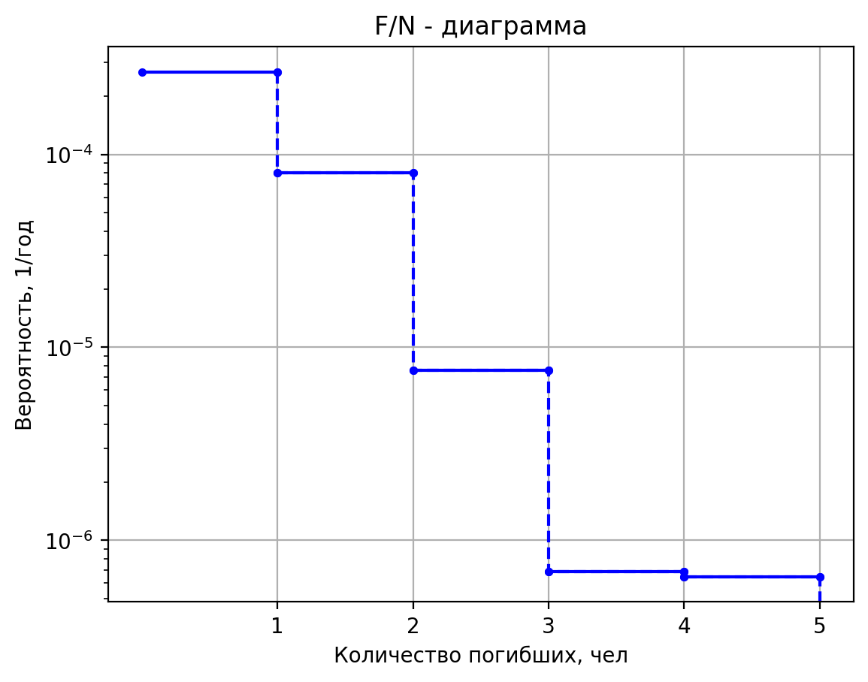
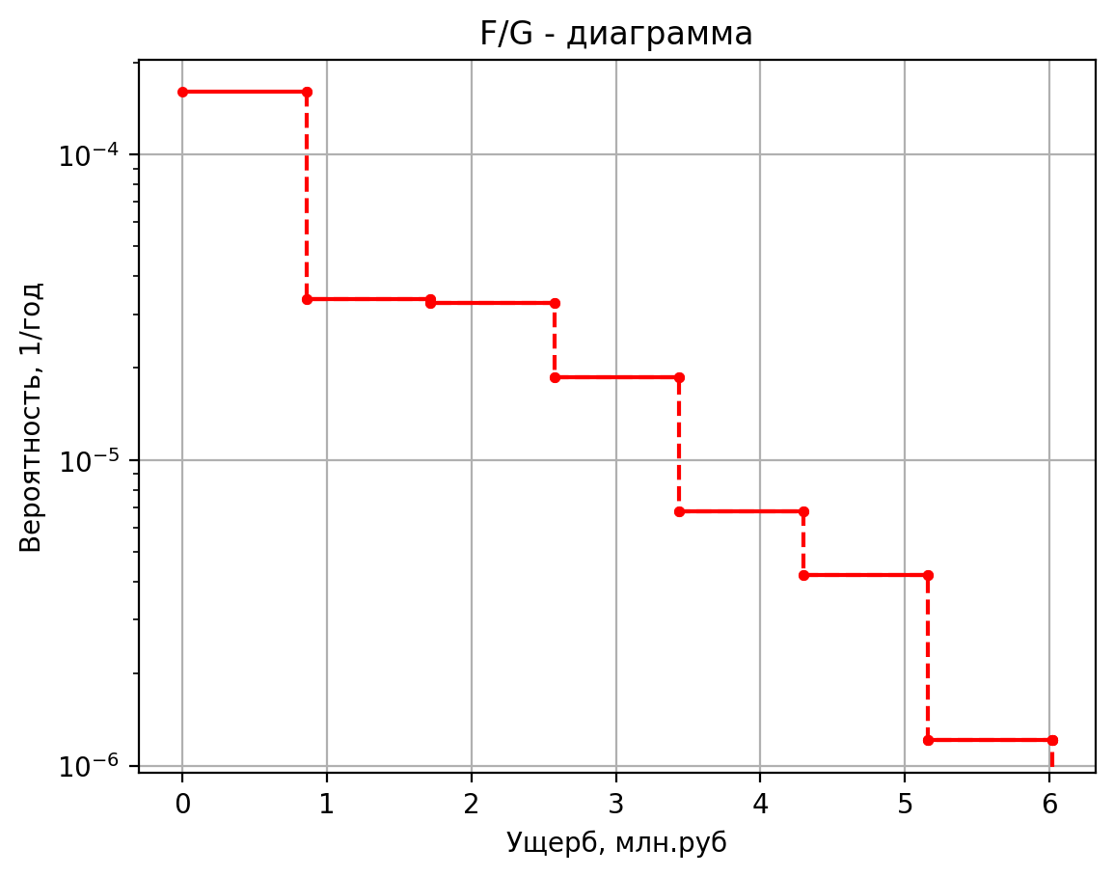
1.06E-05 | 0 | 1.06E-05 | 1.60
6.48E-07 | 5 | 6.48E-07 | 4.26
2.05E-06 | 0 | 2.05E-06 | 1.15
4.86E-07 | 0 | 4.86E-07 | 1.60
1.30E-05 | 0 | 1.30E-05 | 1.60
1.37E-06 | 1 | 1.37E-06 | 4.52
4.33E-06 | 0 | 4.33E-06 | 1.39
1.03E-06 | 0 | 1.03E-06 | 1.62
2.75E-05 | 0 | 2.75E-05 | 1.62
5.52E-07 | 1 | 5.52E-07 | 4.23
1.75E-06 | 0 | 1.75E-06 | 1.13
4.14E-07 | 0 | 4.14E-07 | 1.59
1.11E-05 | 0 | 1.11E-05 | 1.59
5.76E-07 | 1 | 5.76E-07 | 4.24
1.82E-06 | 0 | 1.82E-06 | 1.13
4.32E-07 | 0 | 4.32E-07 | 1.59
1.16E-05 | 0 | 1.16E-05 | 1.59
6.72E-07 | 1 | 6.72E-07 | 4.31
2.13E-06 | 0 | 2.13E-06 | 1.19
5.04E-07 | 0 | 5.04E-07 | 1.60
1.35E-05 | 0 | 1.35E-05 | 1.60
1.20E-06 | 1 | 5.20E-06 | 4.24
4.56E-07 | 3 | 3.00E-06 | 5.96
4.10E-06 | 1 | 2.00E-06 | 4.24
1.82E-05 | 0 | 1.58E-05 | 1.14
9.60E-06 | 0 | 4.55E-06 | 3.31
7.68E-06 | 0 | 1.08E-06 | 3.31
3.07E-05 | 0 | 3.43E-06 | 3.31
9.60E-06 | 0 | 1.21E-04 | 0.21
3.65E-05 | 0 | 2.10E-06 | 4.30
1.46E-04 | 0 | 1.21E-06 | 6.02
1.00E-07 | 1 | 8.06E-07 | 4.30
3.80E-08 | 3 | 6.38E-06 | 1.20
3.42E-07 | 1 | 2.45E-06 | 3.32
1.52E-06 | 0 | 5.84E-07 | 3.32
8.00E-07 | 0 | 1.85E-06 | 3.32
6.40E-07 | 0 | 6.51E-05 | 0.22
2.56E-06 | 0 | 5.00E-08 | 2.25
8.00E-07 | 0 | 5.00E-08 | 2.19
3.04E-06 | 0 | 9.00E-07 | 2.18
1.22E-05 | 0
1.00E-07 | 1
3.80E-08 | 4
3.42E-07 | 1
1.52E-06 | 0
8.00E-07 | 0
6.40E-07 | 0
2.56E-06 | 0
8.00E-07 | 0
3.04E-06 | 0
1.22E-05 | 0
5.00E-07 | 1
1.90E-07 | 3
1.71E-06 | 1
7.60E-06 | 0
4.00E-06 | 0
3.20E-06 | 0
1.28E-05 | 0
4.00E-06 | 0
1.52E-05 | 0
6.08E-05 | 0
2.00E-07 | 1
7.60E-08 | 3
6.84E-07 | 1
3.04E-06 | 0
1.60E-06 | 0
1.28E-06 | 0
5.12E-06 | 0
1.60E-06 | 0
6.08E-06 | 0
2.43E-05 | 0
5.00E-08 | 1
1.90E-08 | 2
1.71E-07 | 1
7.60E-07 | 0
4.00E-07 | 0
3.20E-07 | 0
1.28E-06 | 0
4.00E-07 | 0
1.52E-06 | 0
6.08E-06 | 0
2.50E-07 | 1
9.50E-08 | 3
8.55E-07 | 1
3.80E-06 | 0
1.20E-07 | 0
9.60E-08 | 0
3.84E-07 | 0
1.20E-07 | 0
4.56E-07 | 0
1.82E-06 | 0
5.00E-07 | 0
1.90E-07 | 2
1.71E-06 | 0
7.60E-06 | 0
4.00E-06 | 0
3.20E-06 | 0
1.28E-05 | 0
4.00E-06 | 0
1.52E-05 | 0
6.08E-05 | 0
8.00E-07 | 0
3.04E-07 | 2
2.74E-06 | 0
1.22E-05 | 0
6.40E-06 | 0
5.12E-06 | 0
2.05E-05 | 0
6.40E-06 | 0
2.43E-05 | 0
9.73E-05 | 0
5.00E-07 | 0
1.90E-07 | 2
1.71E-06 | 0
7.60E-06 | 0
4.00E-06 | 0
3.20E-06 | 0
1.28E-05 | 0
4.00E-06 | 0
1.52E-05 | 0
6.08E-05 | 0
5.00E-08 | 0
1.90E-08 | 2
1.71E-07 | 0
7.60E-07 | 0
4.00E-07 | 0
3.20E-07 | 0
1.28E-06 | 0
4.00E-07 | 0
1.52E-06 | 0
6.08E-06 | 0
1.00E-07 | 0
3.80E-08 | 2
3.42E-07 | 0
1.52E-06 | 1
8.00E-07 | 0
6.40E-07 | 0
2.56E-06 | 0
8.00E-07 | 0
3.04E-06 | 0
1.22E-05 | 0
5.00E-08 | 0
1.90E-08 | 2
1.71E-07 | 0
7.60E-07 | 0
4.00E-07 | 0
3.20E-07 | 0
1.28E-06 | 0
4.00E-07 | 0
1.52E-06 | 0
6.08E-06 | 0
4.12E-06 | 0
1.57E-06 | 2
1.41E-05 | 0
6.26E-05 | 0
8.24E-05 | 0
6.59E-05 | 0
2.64E-04 | 0
7.76E-06 | 0
2.95E-06 | 2
2.65E-05 | 0
1.18E-04 | 0
1.55E-04 | 0
1.24E-04 | 0
4.97E-04 | 0
2.50E-07 | 0
9.50E-08 | 2
8.55E-07 | 0
3.80E-06 | 0
6.00E-07 | 0
4.80E-07 | 0
1.92E-06 | 0
1.00E-06 | 0
3.80E-07 | 2
3.42E-06 | 0
1.52E-05 | 0
4.00E-05 | 0
3.20E-05 | 0
1.28E-04 | 0
5.00E-07 | 0
1.90E-07 | 3
1.71E-06 | 0
7.60E-06 | 0
2.00E-05 | 0
1.60E-05 | 0
6.40E-05 | 0
5.00E-07 | 0
1.90E-07 | 2
1.71E-06 | 0
7.60E-06 | 0
2.00E-05 | 0
1.60E-05 | 0
6.40E-05 | 0
1.00E-06 | 0
3.80E-07 | 2
3.42E-06 | 0
1.52E-05 | 1
4.00E-05 | 0
3.20E-05 | 0
1.28E-04 | 0
1.33E-05 | 0
5.07E-06 | 2
4.57E-05 | 0
2.03E-04 | 0
3.56E-04 | 0
2.85E-04 | 0
1.14E-03 | 0
1.20E-05 | 0
4.58E-06 | 2
4.12E-05 | 0
1.83E-04 | 0
3.21E-04 | 0
2.57E-04 | 0
1.03E-03 | 0
2.63E-06 | 2
9.99E-07 | 3
8.99E-06 | 1
4.00E-05 | 0
5.26E-05 | 0
4.21E-05 | 0
1.68E-04 | 0
2.83E-06 | 2
1.08E-06 | 3
9.70E-06 | 1
4.31E-05 | 0
5.67E-05 | 0
4.54E-05 | 0
1.81E-04 | 0
3.32E-06 | 2
1.26E-06 | 3
1.13E-05 | 1
5.04E-05 | 0
6.63E-05 | 0
5.30E-05 | 0
2.12E-04 | 0
6.63E-06 | 2
2.52E-06 | 3
2.27E-05 | 1
1.01E-04 | 0
1.33E-04 | 0
1.06E-04 | 0
4.24E-04 | 0
6.90E-06 | 2
2.62E-06 | 2
2.36E-05 | 1
1.05E-04 | 0
1.38E-04 | 0
1.10E-04 | 0
4.41E-04 | 0
7.15E-06 | 2
2.72E-06 | 2
2.45E-05 | 1
1.09E-04 | 0
1.43E-04 | 0
1.14E-04 | 0
4.58E-04 | 0
8.28E-06 | 2
3.15E-06 | 2
2.83E-05 | 1
1.26E-04 | 0
1.66E-04 | 0
1.33E-04 | 0
5.30E-04 | 0
7.76E-06 | 2
2.95E-06 | 2
2.65E-05 | 1
1.18E-04 | 0
1.55E-04 | 0
1.24E-04 | 0
4.97E-04 | 0

